1_旅行命令一覧※画面表示
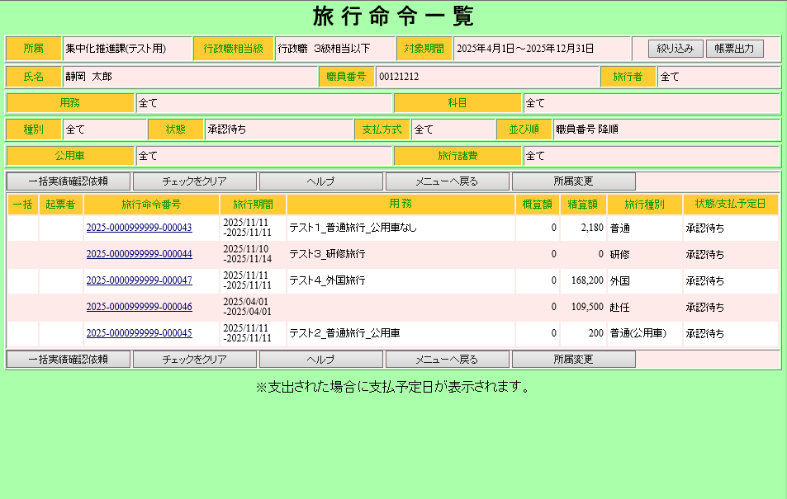

2_旅行命令一覧表
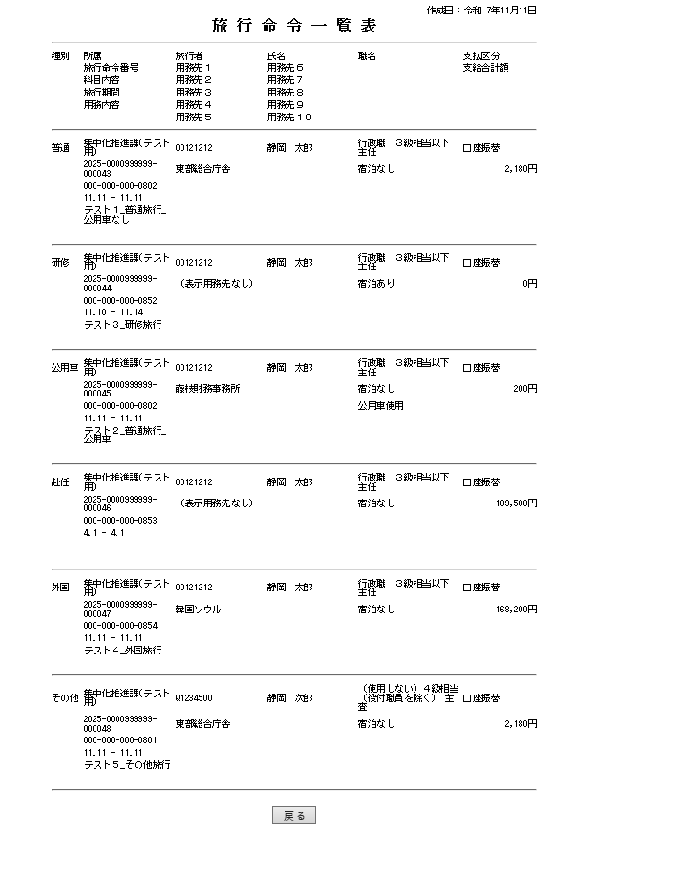

4_旅行命令簿(普通)普通
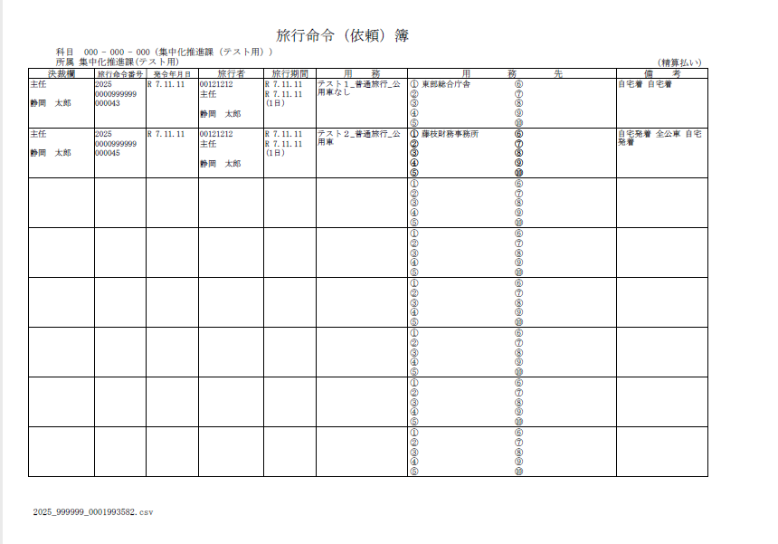

7_旅行命令簿(研修)
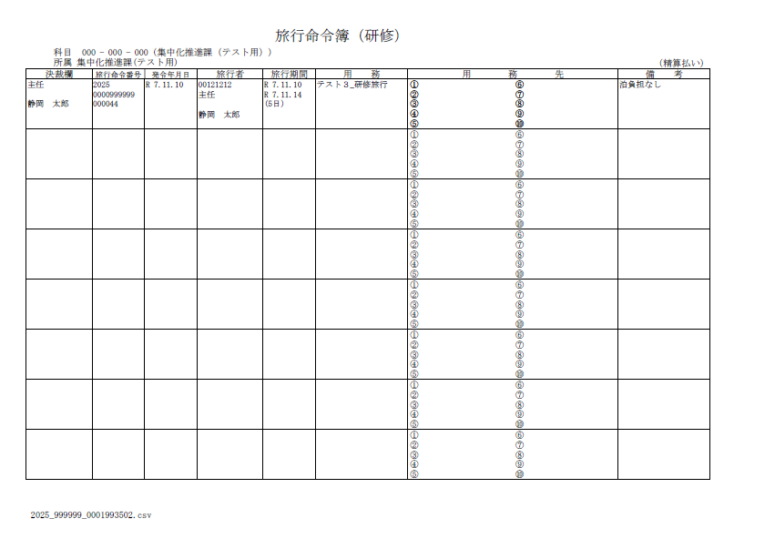

8_旅行命令簿(赴任)
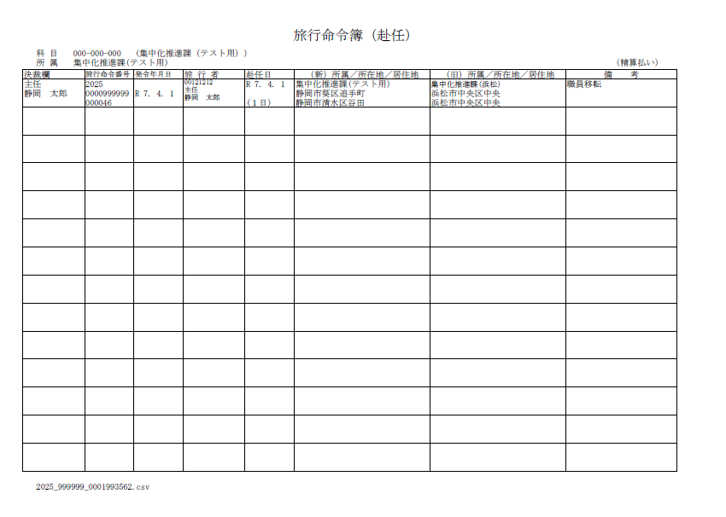

9_旅行命令簿(外国)
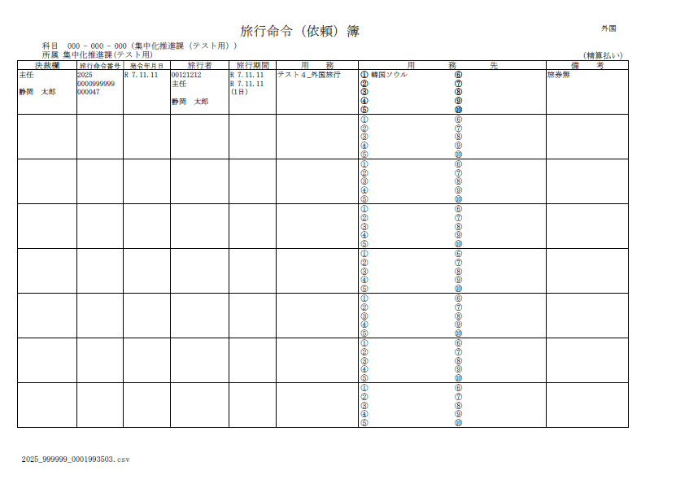

旅行命令簿(赴任旅費)
 |  |  |  |  |  |  |  |  |  |  | 赴任旅費
 |  |  |  |  |  |  |  | 旅行命令簿（赴任）
 | 科目 757-000-000（警察本部費）
 | 所属 | 〇〇〇〇〇〇 |  |  |  |  |  |  |  | （精算払い）
決裁欄 |  |  | 旅行命令番号 | 発令年月日 | 旅行者番号・氏名 | 赴任日 | (新)所属／所在地／住所 |  | (旧)所属／所在地／住所 | 備 考
次席 |  |  | 2023 |  |  |  | 〇〇部〇〇課 |  | 〇〇警察署
集合決裁 |  |  | 0000000000 |  |  |  | 静岡市葵区追手町 |  | 浜松市中央区
 |  |  | 000000 |  |  |  | 静岡市駿河区 |  | 浜松市中央区

次席 |  |  | 2023 |  |  |  | 〇〇部〇〇課 |  | ××警察署
集合決裁 |  |  | 0000000000 |  |  |  | 静岡市葵区追手町 |  | 湖西市古見
 |  |  | 000000 |  |  |  | 静岡市駿河区 |  | 湖西市鷲津

次席 |  |  | 2023 |  |  |  | 〇〇部〇〇課 |  | △△警察署
集合決裁 |  |  | 0000000000 |  |  |  | 静岡市葵区追手町 |  | 伊豆の国市三福
 |  |  | 000000 |  |  |  | 静岡市駿河区 |  | 伊豆の国市吉田

次席 |  |  | 2023 |  |  |  | 〇〇部〇〇課 |  | □□警察署
集合決裁 |  |  | 0000000000 |  |  |  | 静岡市葵区追手町 |  | 富士市八代町
 |  |  | 000000 |  |  |  | 静岡市駿河区 |  | 富士市平垣

旅行命令簿（赴任）と同じ様式
決裁欄に「集合決裁」を表示する

旅行命令簿(その他)
別紙３ |  |  |  |  |  |  |  |  |  |  |  | その他
 |  |  |  |  |  |  |  | 旅行命令（依頼）簿
 | 科目 757-000-000（警察本部費）
 | 所属 | 〇〇〇〇〇〇 |  |  |  |  |  |  |  |  | （精算払い）
決裁欄 |  |  | 旅行命令番号 | 発令年月日 | 旅行者 | 旅行期間 | 用 務 |  | 用 務 先 |  | 備 考
次席 |  |  | 2023 |  |  |  | ○○○打合せ |  | ① | ⑥ | 自宅発着
集合決裁 |  |  | 0000000000 |  |  |  |  |  | ② | ⑦
 |  |  | 000000 |  |  |  |  |  | ③ | ⑧
 |  |  |  |  |  |  |  |  | ④ | ⑨
 |  |  |  |  |  |  |  |  | ⑤ | ⑩
次席 |  |  | 2023 |  |  |  |  |  | ① | ⑥ | 自宅発着
集合決裁 |  |  | 0000000000 |  |  |  |  |  | ② | ⑦
 |  |  | 000000 |  |  |  |  |  | ③ | ⑧
 |  |  |  |  |  |  |  |  | ④ | ⑨
 |  |  |  |  |  |  |  |  | ⑤ | ⑩
次席 |  |  | 2023 |  |  |  |  |  | ① | ⑥ | 自宅発着
集合決裁 |  |  | 0000000000 |  |  |  |  |  | ② | ⑦
 |  |  | 000000 |  |  |  |  |  | ③ | ⑧
 |  |  |  |  |  |  |  |  | ④ | ⑨
 |  |  |  |  |  |  |  |  | ⑤ | ⑩
次席 |  |  | 2023 |  |  |  |  |  | ① | ⑥ | 自宅発着
集合決裁 |  |  | 0000000000 |  |  |  |  |  | ② | ⑦
 |  |  | 000000 |  |  |  |  |  | ③ | ⑧
 |  |  |  |  |  |  |  |  | ④ | ⑨
 |  |  |  |  |  |  |  |  | ⑤ | ⑩
旅行命令簿（その他）と同じ様式
決裁欄に「集合決裁」を表示する
 |  |  |  |  |  |  |  |  | ① | ⑥
 |  |  |  |  |  |  |  |  | ② | ⑦
 |  |  |  |  |  |  |  |  | ③ | ⑧
 |  |  |  |  |  |  |  |  | ④ | ⑨
 |  |  |  |  |  |  |  |  | ⑤ | ⑩
 |  |  |  |  |  |  |  |  | ① | ⑥
 |  |  |  |  |  |  |  |  | ② | ⑦
 |  |  |  |  |  |  |  |  | ③ | ⑧
 |  |  |  |  |  |  |  |  | ④ | ⑨
 |  |  |  |  |  |  |  |  | ⑤ | ⑩
 |  |  |  |  |  |  |  |  | ① | ⑥
 |  |  |  |  |  |  |  |  | ② | ⑦
 |  |  |  |  |  |  |  |  | ③ | ⑧
 |  |  |  |  |  |  |  |  | ④ | ⑨
 |  |  |  |  |  |  |  |  | ⑤ | ⑩
 |  |  |  |  |  |  |  |  | ① | ⑥
 |  |  |  |  |  |  |  |  | ② | ⑦
 |  |  |  |  |  |  |  |  | ③ | ⑧
 |  |  |  |  |  |  |  |  | ④ | ⑨
 |  |  |  |  |  |  |  |  | ⑤ | ⑩

13_支出内訳書(普通)普通
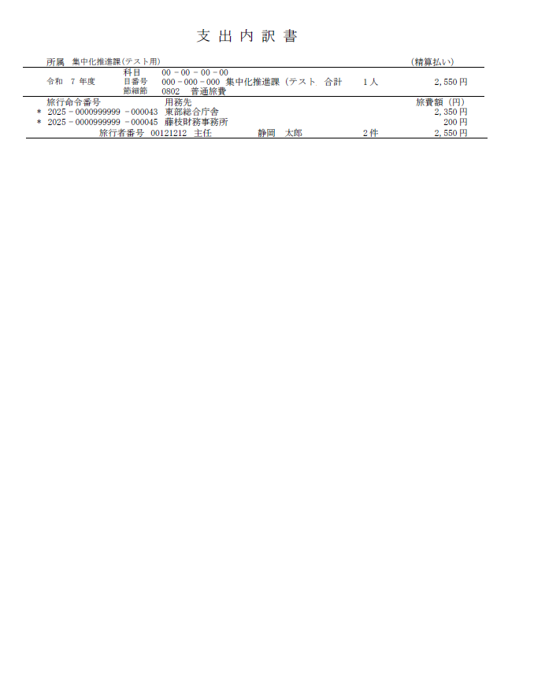

16_支出内訳書(研修)
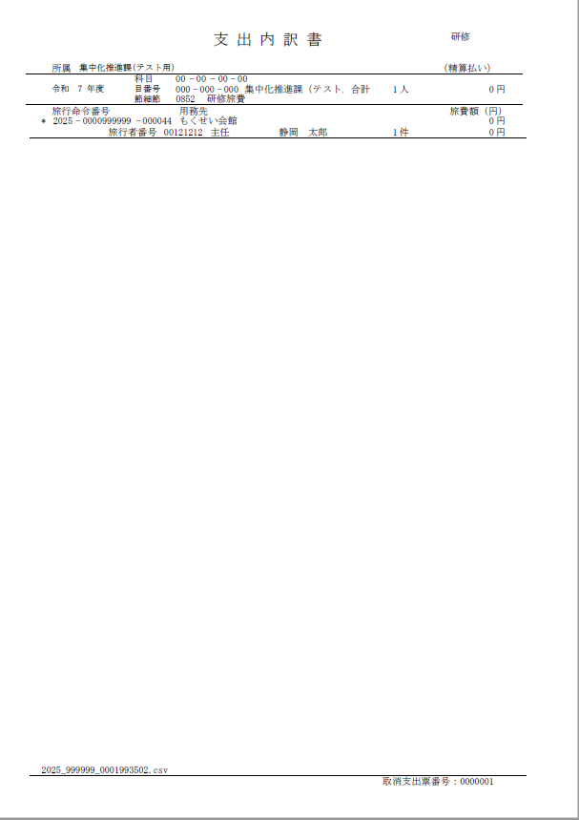

17_支出内訳書(赴任)
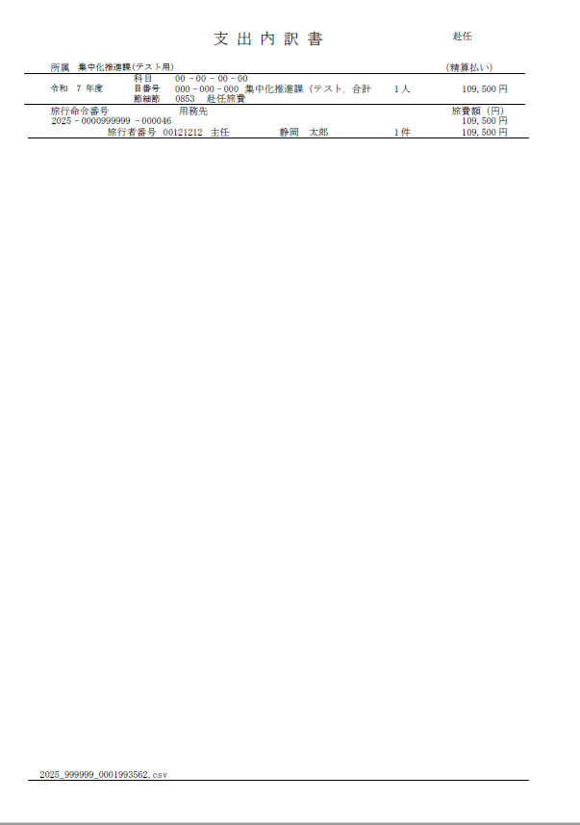

21_旅費計算書(普通)公用車除く
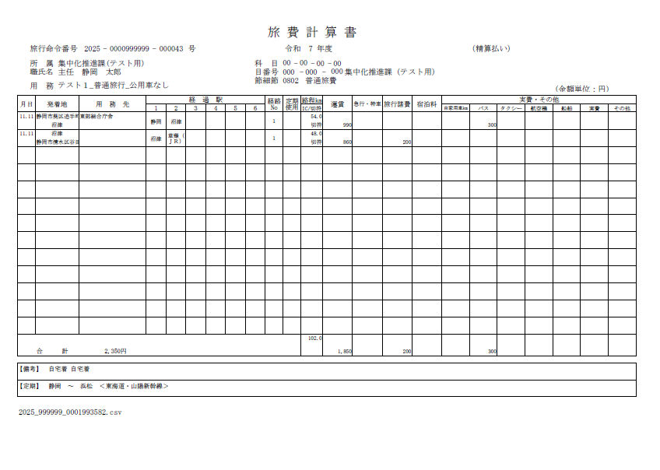

22_旅費計算書(普通)公用車のみ
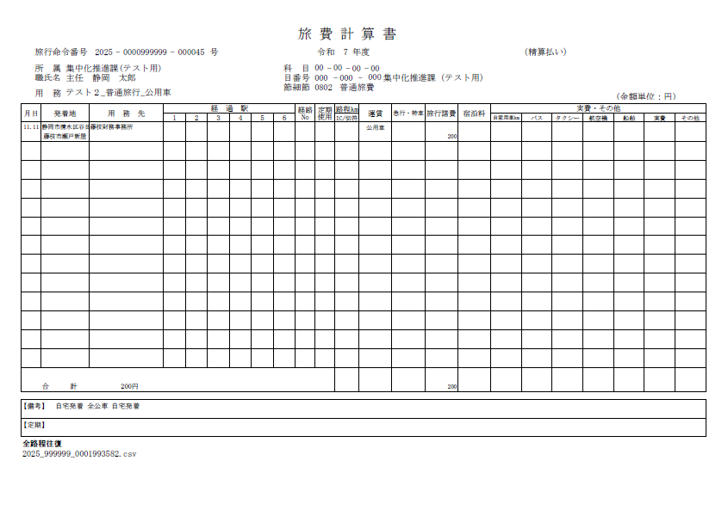

23_旅費計算書(研修)
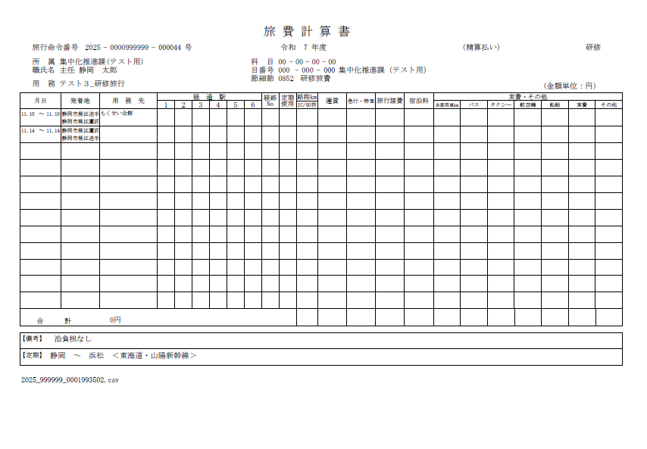

24_旅費計算書(赴任)
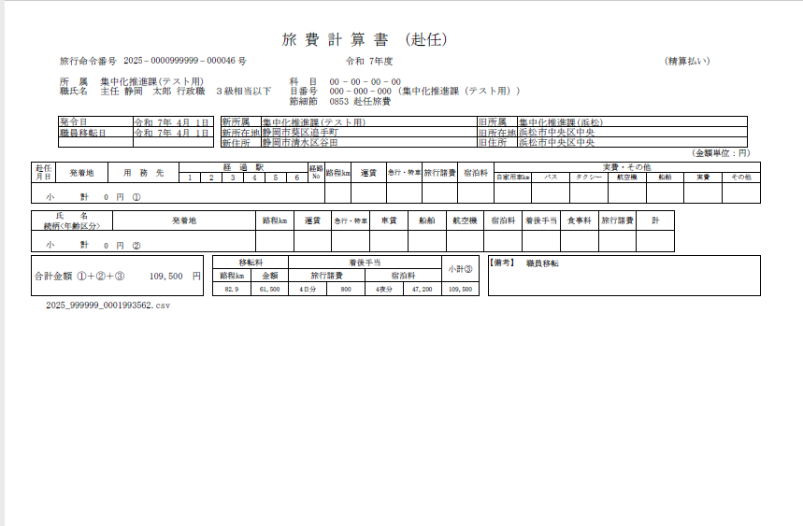

25_旅費計算書(外国)
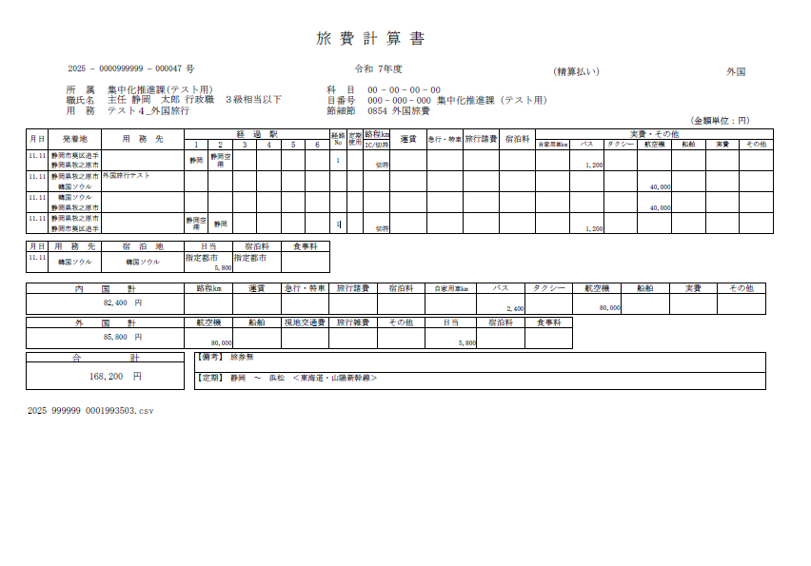

26_旅費計算書(その他)
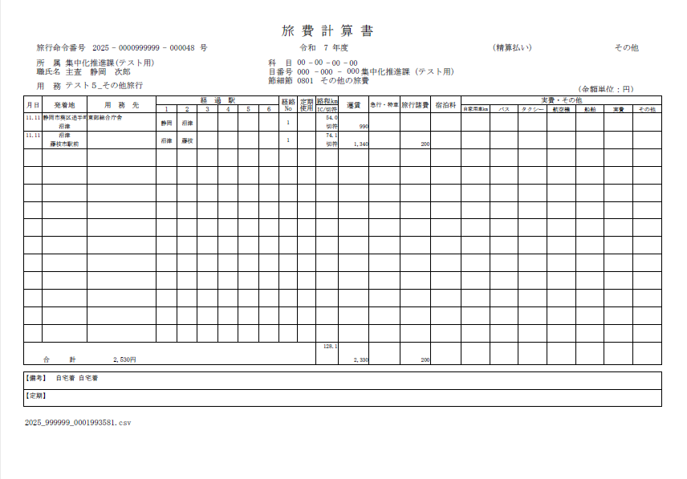

27_旅費精算書(普通)普通
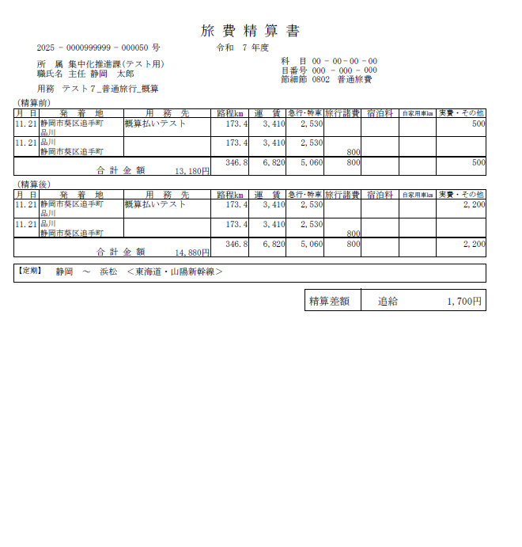

34_CSV出力
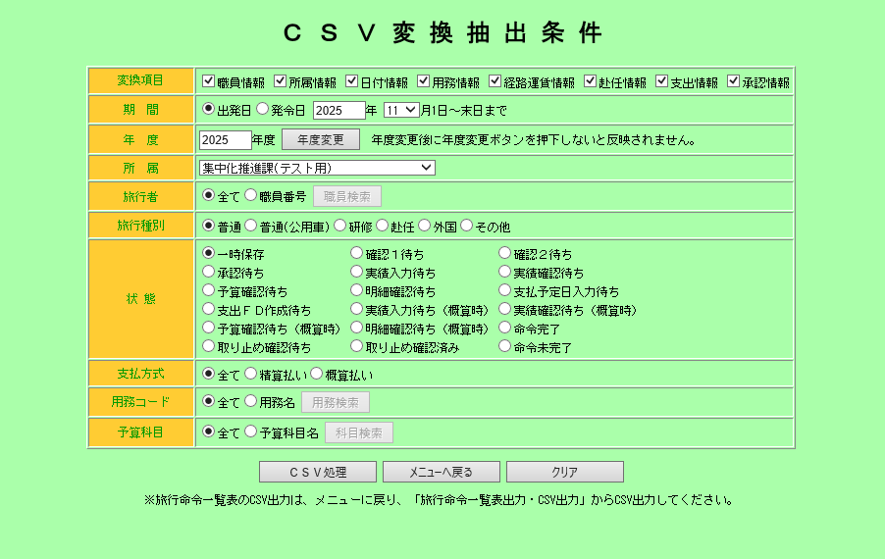

↓抽出結果

旅行命令番号 | 年度 | 旅行者 | 氏名 | 氏名カナ | 補職名 | 行政職 | 内線番号 | 所属コード | 所属名称 | 所属略称 | 発令日 | 旅行日 | 確認者２確認日 | 承認日 | 予算担当者確認日 | 旅行形態 | 請求方式 | 支給区分 | 公務上緊急区分 | 旅行諸費区分 | 公用車コード | 公用航空機 | 公用船舶 | 自家用車コード | 自家用車同乗 | 用務コード | 用務 | 用務先コード | 用務先 | 出発地 | 到着地 | 路程（Km） | 運賃 | 急行料金 | 特車料金 | 船賃 | 自家用車車賃 | 自家用車距離 | バス賃 | タクシー賃 | 航空賃 | 船賃 | 実費 | その他 | 旅行諸費 | 宿泊料 | 泊数 | 食事料 | 備考欄 | 職員移転日 | 扶養親族移転日 | 新所属 | 新所在地 | 新住所 | 旧所属 | 旧所在地 | 旧住所 | 移転料 | 旅行諸費(移転料) | 宿泊料(移転料) | 扶養親族移転料 | 扶養者名 | 続柄 | 年齢 | 着後手当 | 旅費計 | 会計 | 款 | 項 | 目 | 目番号 | 短縮番号 | 分類番号 | 説明 | 支払予定日 | 支出ＦＤ作成日 | 確認者１ | 確認者２ | 承認者 | 予算担当者 | 旅費事務担当者 | ステータス | 登録日 | 更新日
2025-0000999999-000043 | 2025 | 121212 | 静岡 太郎 | シズオカ タロウ | 主任 | 行政職 ３級相当以下 |  | 999999 | 集中化推進課(テスト用) |  | 2025-11-11 | 2025-11-11 |  | 2025-11-11 | 2025-11-11 | 1 | 1 | 1 | 0 | 2 | 0 | 0 | 0 | 0 | 0 |  | テスト１_普通旅行_公用車なし |  | 東部総合庁舎 | 静岡市葵区追手町 | 沼津 | 54 | 990 | 0 | 0 | 0 | 0 | 0 | 300 | 0 | 0 | 0 | 0 | 0 | 0 | 0 | 0 | 0 | 自宅着 |  |  |  |  |  |  |  |  |  |  |  |  |  |  |  |  | 2350 | 0 | 0 | 0 | 0 | 0 | 0 | 0 | 802 | 2025-11-28 | 2025-11-11 | 121212 | Q1234500 | 121212 | 121212 | 121212 | 命令完了 | 2025-11-11 | 2025-11-11
2025-0000999999-000043 | 2025 | 121212 | 静岡 太郎 | シズオカ タロウ | 主任 | 行政職 ３級相当以下 |  | 999999 | 集中化推進課(テスト用) |  | 2025-11-11 | 2025-11-11 |  | 2025-11-11 | 2025-11-11 | 1 | 1 | 1 | 0 | 2 | 0 | 0 | 0 | 0 | 0 |  | テスト１_普通旅行_公用車なし |  |  | 沼津 | 静岡市清水区谷田 | 48 | 860 | 0 | 0 | 0 | 0 | 0 | 0 | 0 | 0 | 0 | 0 | 0 | 200 | 0 | 0 | 0 | 自宅着 |  |  |  |  |  |  |  |  |  |  |  |  |  |  |  |  | 2350 | 0 | 0 | 0 | 0 | 0 | 0 | 0 | 802 | 2025-11-28 | 2025-11-11 | 121212 | Q1234500 | 121212 | 121212 | 121212 | 命令完了 | 2025-11-11 | 2025-11-11
2025-0000999999-000049 | 2025 | 121212 | 静岡 太郎 | シズオカ タロウ | 主任 | 行政職 ３級相当以下 |  | 999999 | 集中化推進課(テスト用) |  | 2025-11-12 | 2025-11-12 |  |  |  | 1 | 2 | 1 | 0 | 3 | 0 | 0 | 0 | 0 | 0 |  | テスト６_普通旅行_概算払い |  | 概算払いテスト | 静岡市葵区追手町 | 品川 | 173.4 | 3410 | 2530 | 0 | 0 | 0 | 0 | 800 | 0 | 0 | 0 | 0 | 0 | 0 | 0 | 0 | 0 |  |  |  |  |  |  |  |  |  |  |  |  |  |  |  |  |  | 13480 | 0 | 0 | 0 | 0 | 0 | 0 | 0 | 802 | 2025-11-28 |  | 121212 | Q1234500 | 121212 | 121212 | 121212 | 命令完了 | 2025-11-12 | 2025-11-12
2025-0000999999-000049 | 2025 | 121212 | 静岡 太郎 | シズオカ タロウ | 主任 | 行政職 ３級相当以下 |  | 999999 | 集中化推進課(テスト用) |  | 2025-11-12 | 2025-11-12 |  |  |  | 1 | 2 | 1 | 0 | 3 | 0 | 0 | 0 | 0 | 0 |  | テスト６_普通旅行_概算払い |  |  | 品川 | 静岡市葵区追手町 | 173.4 | 3410 | 2530 | 0 | 0 | 0 | 0 | 0 | 0 | 0 | 0 | 0 | 0 | 800 | 0 | 0 | 0 |  |  |  |  |  |  |  |  |  |  |  |  |  |  |  |  |  | 13480 | 0 | 0 | 0 | 0 | 0 | 0 | 0 | 802 | 2025-11-28 |  | 121212 | Q1234500 | 121212 | 121212 | 121212 | 命令完了 | 2025-11-12 | 2025-11-12
2025-0000999999-000050 | 2025 | 121212 | 静岡 太郎 | シズオカ タロウ | 主任 | 行政職 ３級相当以下 |  | 999999 | 集中化推進課(テスト用) |  | 2025-11-12 | 2025-11-21 |  |  |  | 1 | 2 | 1 | 0 | 3 | 0 | 0 | 0 | 0 | 0 |  | テスト７_普通旅行_概算 |  | 概算払いテスト | 静岡市葵区追手町 | 品川 | 173.4 | 3410 | 2530 | 0 | 0 | 0 | 0 | 2200 | 0 | 0 | 0 | 0 | 0 | 0 | 0 | 0 | 0 |  |  |  |  |  |  |  |  |  |  |  |  |  |  |  |  |  | 14880 | 0 | 0 | 0 | 0 | 0 | 0 | 0 | 802 | 2025-11-20 |  | 121212 | Q1234500 | 121212 | 121212 | 121212 | 命令完了 | 2025-11-12 | 2025-11-12
2025-0000999999-000050 | 2025 | 121212 | 静岡 太郎 | シズオカ タロウ | 主任 | 行政職 ３級相当以下 |  | 999999 | 集中化推進課(テスト用) |  | 2025-11-12 | 2025-11-21 |  |  |  | 1 | 2 | 1 | 0 | 3 | 0 | 0 | 0 | 0 | 0 |  | テスト７_普通旅行_概算 |  |  | 品川 | 静岡市葵区追手町 | 173.4 | 3410 | 2530 | 0 | 0 | 0 | 0 | 0 | 0 | 0 | 0 | 0 | 0 | 800 | 0 | 0 | 0 |  |  |  |  |  |  |  |  |  |  |  |  |  |  |  |  |  | 14880 | 0 | 0 | 0 | 0 | 0 | 0 | 0 | 802 | 2025-11-20 |  | 121212 | Q1234500 | 121212 | 121212 | 121212 | 命令完了 | 2025-11-12 | 2025-11-12

35_旅行者登録一覧表
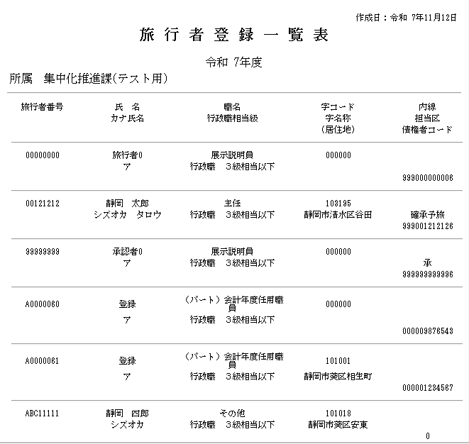

37_承認者登録一覧表
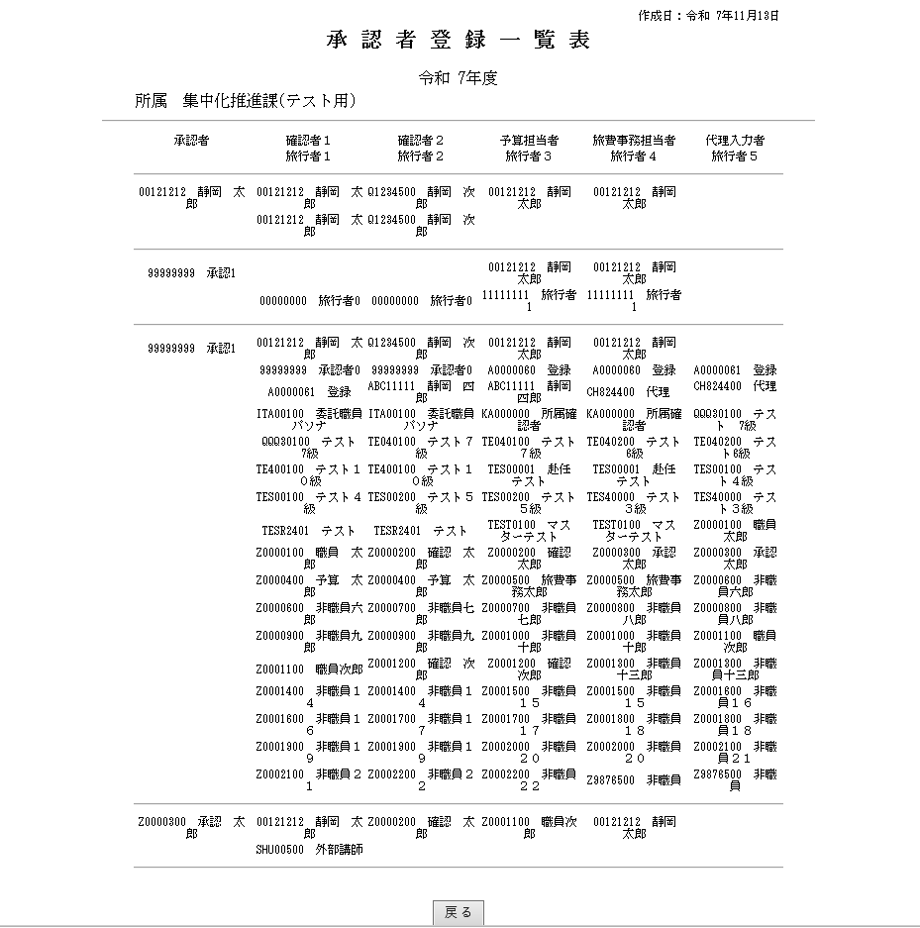

39_予算科目登録一覧表
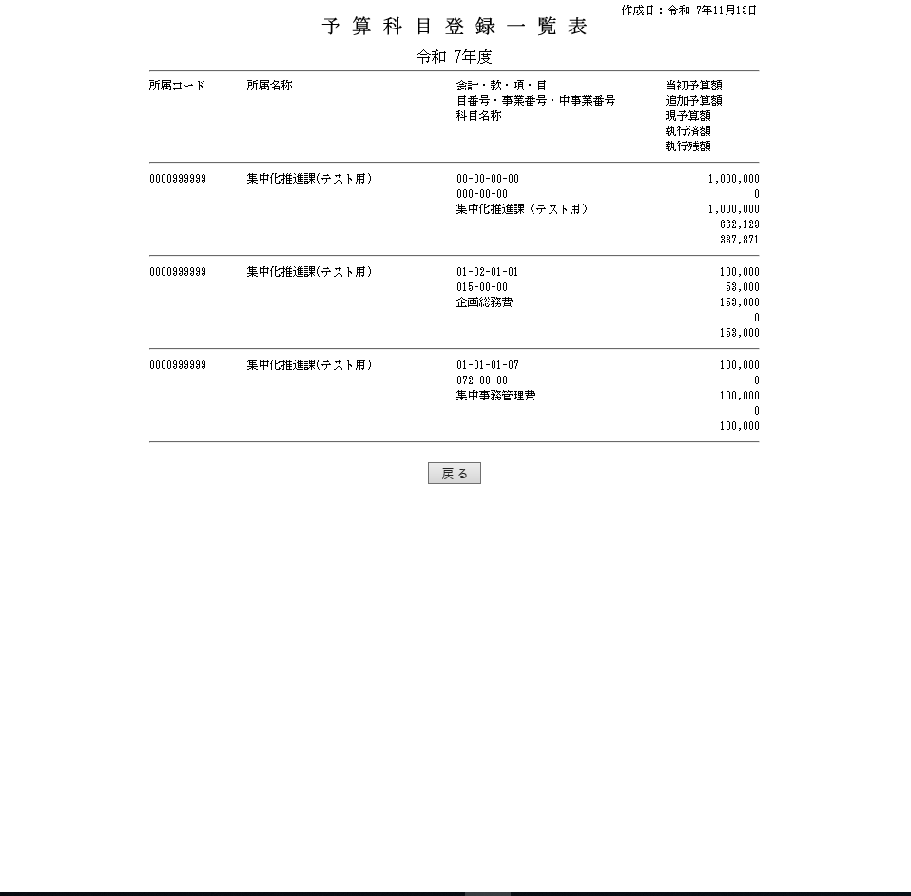

40_所属登録一覧表
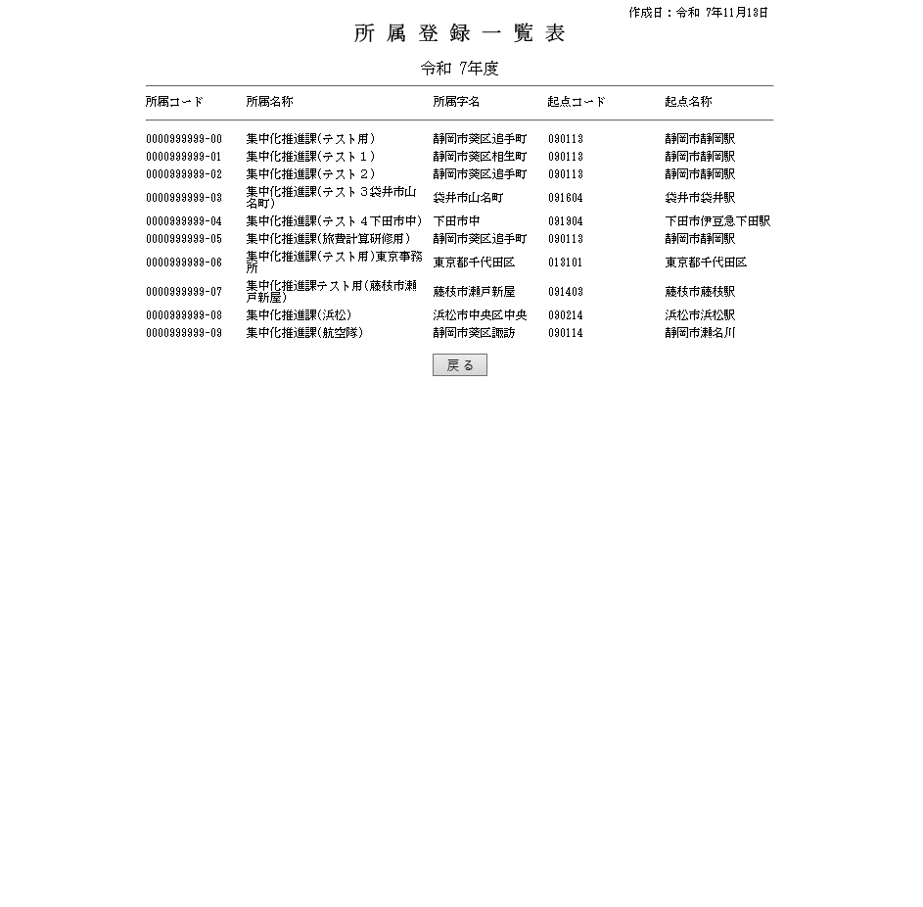

41_用務登録一覧表
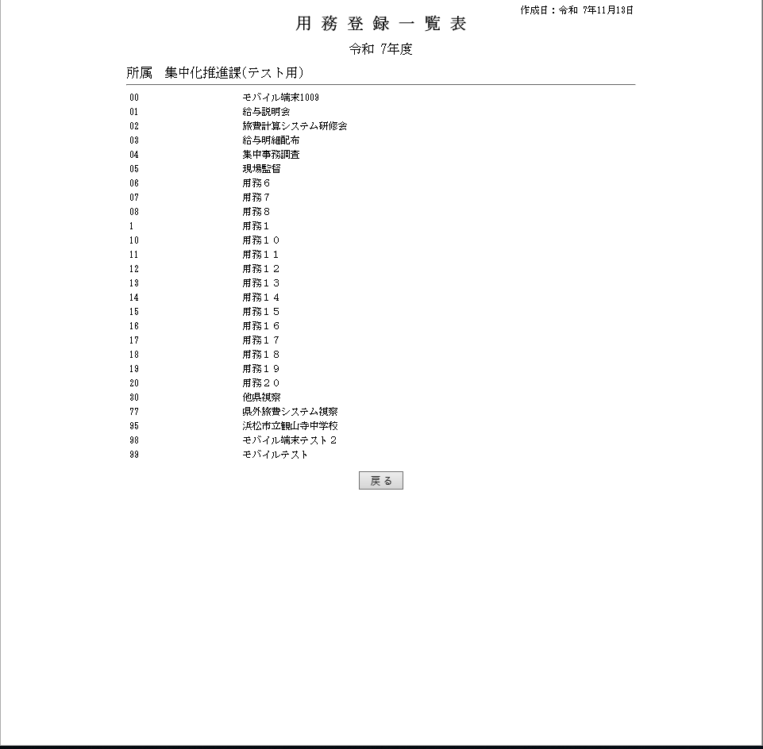

42_その他旅費取込指示状況一覧※画面表示
